Đăng nhập
Tên dự án | XÂY DỰNG WEBSITE HỖ TRỢ ĐẶT MÓN NHÀ HÀNG TIỆC CƯỚI
Mã mô-đun | Đăng nhập
 | Hoàn thành | Lỗi | Chưa kiểm tra | Bị chăn | Tổng số trường hợp thử nghiệm
Round 1 | 13 | 0 | 0 | 0 | 13
Round 2
 |  | 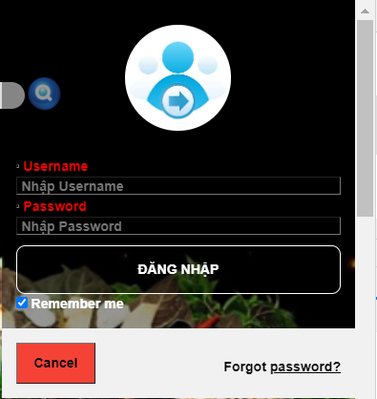
` |  |  |  |  |  | Kết quả |  |  | Kết quả |  |  | Chú thích
Test Case ID | Mô tả | Hành động | Tình trạng | Kết quả mong đợi | Kết quả thực tế | Vòng 1 |  |  | Vòng 2
 |  |  |  |  |  | Trạng thái | Ngày kiểm tra | Người kiểm tra | Trạng thái | Ngày kiểm tra | Người kiểm tra
GUI_SHOW Trang đăng nhập
GUI-DN01 | [User (UserName)] Textbox |  |  | -Text color : red -Status : enable | -Text color : red -Status : enable | Passed | 2021-11-10 | Thanh Vang | Passed | 2021-11-10 | Thanh Vang
GUI-DN02 | [Password (Password)] Textbox |  |  | -Text color : red -Status : enable | -Text color : red -Status : enable | Passed | 2021-11-10 | Thanh Vang | Passed | 2021-11-10 | Thanh Vang
GUI-DN03 | [Remember me] Checkbox |  |  | -Text color : black -Status : enable | -Text color : black -Status : enable | Passed | 2021-11-10 | Thanh Vang | Passed | 2021-11-10 | Thanh Vang
GUI-DN04 | [Login] Button |  |  | -Text color : white -Status : enable | -Text color : white -Status : enable | Passed | 2021-11-10 | Thanh Vang | Passed | 2021-11-10 | Thanh Vang
GUI-DN06 | [Cancel] Button |  |  | -Text color : black -Status : enable | -Text color : black -Status : enable | Passed | 2021-11-10 | Thanh Vang | Passed | 2021-11-10 | Thanh Vang
GUI-DN07 | [ Fogot password?] Checkbox |  |  | -Text color : black -Status : enable | -Text color : black -Status : enable | Passed | 2021-11-10 | Thanh Vang | Passed | 2021-11-10 | Thanh Vang
FUNCTION_SHOW Trang đăng nhập
TC-DN01 | Xác thực trang đăng nhập đang hiển thị | 1. Hiển thị trang web. 2. Click button Đăng nhập 3 .Hiển thị trang Đăng nhập. |  | Hiển thị trang đăng nhập | Hiển thị trang đăng nhập | Passed | 2021-11-10 | Thanh Vang | Passed | 2021-11-10 | Thanh Vang
TC-DN02 | Để trống tất cả các trường | 1. Khởi động trang web. 2 .Hiển thị trang đăng nhập 3. Không nhập dữ liệu cho tất cả các trường 4. Click "Đăng nhập." |  | Hệ thống thông báo lỗi : "Tên Đăng Nhập Hoặc Mật Khẩu Không Đúng" | Hệ thống thông báo lỗi : "Tên Đăng Nhập Hoặc Mật Khẩu Không Đúng" | Passed | 2021-11-10 | Thanh Vang | Passed | 2021-11-10 | Thanh Vang
FUNC-DN03 | Để trống trường "UserName". | 1. Khởi động trang web. 2 .Hiển thị trang đăng nhập 3. Không nhập dữ liệu trường "UserName". 4. Click "Đăng nhập". |  | Hệ thống thông báo lỗi : "Mời nhập UserName" | Hệ thống thông báo lỗi : "Mời nhập UserName" | Failed | 2021-11-10 | Thanh Vang | Failed | 2021-11-10 | Thanh Vang
FUNC-DN04 | Để trống trường "Password". | 1. Khởi động trang web. 2 .Hiển thị trang đăng nhập 3. Không nhập dữ liệu trường "Password". 4. Click "Đăng nhập". |  | Hệ thống thông báo lỗi : "Mời nhập Password" | Hệ thống thông báo lỗi : "Mời nhập Password" | Failed | 2021-11-10 | Thanh Vang | Failed | 2021-11-10 | Thanh Vang
FUNC-DN05 | Nhập sai trường "UserName" | 1. Khởi động trang web. 2 .Hiển thị trang đăng nhập 3.Nhập sai trường "UserName". 4. Click "Đăng nhập" |  | Hệ thống thông báo lỗi : "Tài khoản không tồn tại". | Hệ thống thông báo lỗi : "Tài khoản không tồn tại". | Failed | 2021-11-10 | Thanh Vang | Failed | 2021-11-10 | Thanh Vang
FUNC-DN06 | Nhập sai trường "Password". | 1. Khởi động trang web. 2 .Hiển thị trang đăng nhập 3.Nhập sai trường "Password". 4. Click "Đăng nhập" |  | Hệ thống thông báo lỗi : "Mật khẩu không đúng". | Hệ thống thông báo lỗi : "Mật khẩu không đúng". | Failed | 2021-11-10 | Thanh Vang | Failed | 2021-11-10 | Thanh Vang
FUNC-DN07 | Nhập dữ liệu đúng tất cả các trường | 1. Khởi động trang web. 2 .Hiển thị trang đăng nhập 3. Nhập đúng dữ liệu tất cả các trường. 4. Click "Login". |  | Hiển thị trang tương ứng (Employee, Admin Master-Admin) | Hiển thị trang tương ứng (Employee, Admin Master-Admin) | Passed | 2021-11-10 | Thanh Vang | Passed | 2021-11-10 | Thanh Vang

Quản lý tài khoản
Project Name | XÂY DỰNG WEBSITE HỖ TRỢ ĐẶT MÓN NHÀ HÀNG TIỆC CƯỚI
Module Code | Quản lý tài khoản
 | Hoàn thành | Lỗi | Chưa kiểm tra | Bị chăn | Tổng số trường hợp thử nghiệm
Round 1 | 8 | 0 | 0 | 0 | 8
Round 2
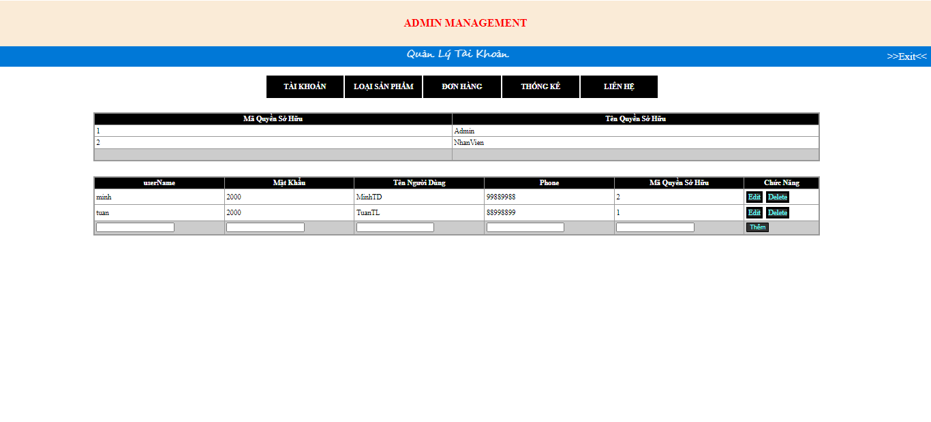

Test Case ID | Mô tả | Quy trình | Kết quả mong đợi | Kết quả thực tế | Trạng thái | Ngày kiểm tra | Người kiểm tra
GUI_SHOW Quản lý bài viết
GUI-QLTK01 | [Danh sách người dùng] Table |  | Các trường dữ liệu hiển thị theo đúng yêu cầu của admin | Các trường dữ liệu hiển thị theo đúng yêu cầu của admin | Passed | 2021-11-10 | Thanh Hoàng
GUI-QLTK02 | [Thêm] HyperLink |  | -Text color : blue -Status : enable | -Text color : blue -Status : enable | Passed | 2021-11-10 | Thanh Hoàng
GUI-QLTK03 | [Edit] HyperLink |  | -Text color : blue -Status : enable | -Text color : blue -Status : enable | Passed | 2021-11-10 | Thanh Hoàng
GUI-QLTK04 | [Delete] HyperLink |  | -Text color : blue -Status : enable | -Text color : blue -Status : enable | Passed | 2021-11-10 | Thanh Hoàng
FUNCTION_SHOW Quản lý tài khoản
FUNC-QLTK01 | Xác thực trang quản lý tài khoản đang hiển thị | 1. Khởi động trang web. 2. Hiển thị trang đăng nhập. 3. Đăng nhập thành công 4. Hiện thị Admin Master 5. Chọn Menu và click vào trang quản lý tài khoản | Hiển thị trang quản lý tài khoản Table gồm có: - Trường "User name" - Trường "Mật khẩu" - Trường "Tên Người Dùng" - Trường "Phone" - Trường "Mã quyền sở hữu" - Trường "Chức năng" gồm có: + HyperLink "Edit" + HyperLink "Delete" | Hiển thị trang quản lý tài khoản Table gồm có: - Trường "User name" - Trường "Mật khẩu" - Trường "Tên Người Dùng" - Trường "Phone" - Trường "Mã quyền sở hữu" - Trường "Chức năng" gồm có: + HyperLink "Edit" + HyperLink "Delete" | Passed | 2021-11-10 | Thanh Hoàng
FUNC-QLTK02 | Chọn tài khoản muốn sửa và Click vào nút Edit | 1. Khởi động trang web. 2. Hiển thị trang đăng nhập. 3. Đăng nhập thành công 4. Hiện thị Admin Master 5. Chọn mục quản lý tài khoản 6. Click vào nút Edit 7. Tài khoản được chỉnh sửa | Sửa tài khoản Table gồm có: - Trường "User name" - Trường "Mật khẩu" - Trường "Tên Người Dùng" - Trường "Phone" - Trường "Mã quyền sở hữu" - Trường "Chức năng" gồm có: + HyperLink "Update" + HyperLink "Cancel" | Sửa tài khoản Table gồm có: - Trường "User name" - Trường "Mật khẩu" - Trường "Tên Người Dùng" - Trường "Phone" - Trường "Mã quyền sở hữu" - Trường "Chức năng" gồm có: + HyperLink "Update" + HyperLink "Cancel" | Passed | 2021-11-10 | Thanh Hoàng
FUNC-QLTK03 | Chọn tài khoản muốn xóa và Click vào nút Delete | 1. Khởi động trang web. 2. Hiển thị trang đăng nhập. 3. Đăng nhập thành công 4. Hiện thị Admin Master 5. Chọn mục quản lý tài khoản 6. Click vào nút Delete 7. Tài khoản chọn được xóa | Thông báo: "Xóa thành công" Quay lại trang quản lí tài khoản | Thông báo: "Xóa thành công" Quay lại trang quản lí tài khoản | Passed | 2021-11-10 | Thanh Hoàng
FUNC-QLTK04 | Nhập thông tin tài khoản muốn thêm và click chọn Thêm | 1. Khởi động trang web. 2. Hiển thị trang đăng nhập. 3. Đăng nhập thành công 4. Hiện thị Admin Master 5. Chọn mục quản lý tài khoản 6. Nhập thông tin tài khoản muốn thêm 7. Click nút thêm để thêm tài khoản | Thông báo: "Cập nhật tài khoản thành công" Quay lại trang quản lí tài khoản | Thông báo: "Cập nhật tài khoản thành công" Quay lại trang quản lí tài khoản | Passed | 2021-11-10 | Thanh Hoàng

Quản lí đơn hàng
Tên dự án | XÂY DỰNG WEBSITE HỖ TRỢ ĐẶT MÓN NHÀ HÀNG TIỆC CƯỚI
Mã mô-đun | Quản lí đơn hàng
 | Hoàn thành | Lỗi | Bị chăn | Tổng số trường hợp thử nghiệm
Round 1 | 18 | 0 |  | 18
Round 2
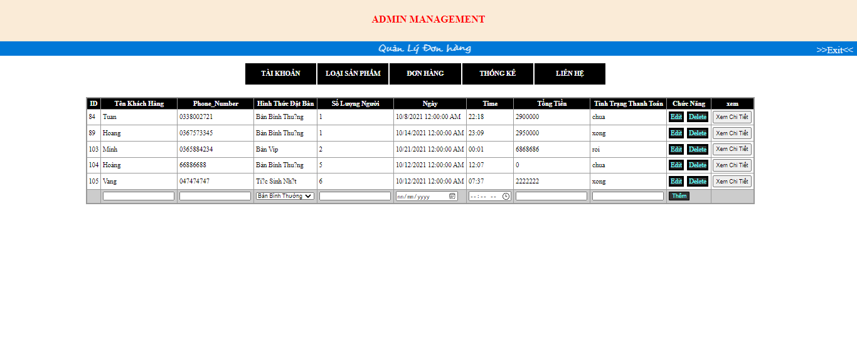
Test Case ID | Mô tả | Hành động | Kết quả mong đợi | Kết quả thực tế | Kết quả |  |  |  |  |  | Chú thích
 |  |  |  |  | Vòng 1 |  |  | Vòng 2
 |  |  |  |  | Trạng thái | Ngày kiểm tra | Người kiểm tra | Trạng thái | Ngày kiểm tra | Người kiểm tra
GUI_SHOW Quản lí đơn hàng
GUI-QLDH01 | [ID] Textbox |  | -Text color : whilte -Status : enable | -Text color : whilte -Status : enable | Passed | 2021-12-10 | Đức Minh | Passed | 2021-12-10 | Đức Minh
GUI-QLDH02 | [Tên Khách Hàng] Textbox |  | -Text color : whilte -Status : enable | -Text color : whilte -Status : enable | Passed | 2021-12-10 | Đức Minh | Passed | 2021-12-10 | Đức Minh
GUI-QLDH03 | [Phone_Number] Textbox |  | -Text color : whilte -Status : enable | -Text color : whilte -Status : enable | Passed | 2021-12-10 | Đức Minh | Passed | 2021-12-10 | Đức Minh
GUI-QLDH04 | [Hình Thức Đặt Bàn] Textbox |  | -Text color : whilte -Status : enable | -Text color : whilte -Status : enable | Passed | 2021-12-10 | Đức Minh | Passed | 2021-12-10 | Đức Minh
GUI-QLDH05 | [Số lượng người] Textbox |  | -Text color : whilte -Status : enable | -Text color : whilte -Status : enable | Passed | 2021-12-10 | Đức Minh | Passed | 2021-12-10 | Đức Minh
GUI-QLDH06 | [Ngày] Textbox |  | -Text color : whilte -Status : enable | -Text color : whilte -Status : enable | Passed | 2021-12-10 | Đức Minh | Passed | 2021-12-10 | Đức Minh
GUI-QLDH07 | [Time] Textbox |  | -Text color : whilte -Status : enable | -Text color : whilte -Status : enable | Passed | 2021-12-10 | Đức Minh | Passed | 2021-12-10 | Đức Minh
GUI-QLDH08 | [Tổng tiền] Textbox |  | -Text color : whilte -Status : enable | -Text color : whilte -Status : enable | Passed | 2021-12-10 | Đức Minh | Passed | 2021-12-10 | Đức Minh
GUI-QLDH09 | [Tình trạng thanh toán] Textbox |  | -Text color : whilte -Status : enable | -Text color : whilte -Status : enable | Passed | 2021-12-10 | Đức Minh | Passed | 2021-12-10 | Đức Minh
GUI-QLDH10 | [Edit] HyperLink |  | -Text color : blue -Status : enable | -Text color : blue -Status : enable | Passed | 2021-12-10 | Đức Minh | Passed | 2021-12-10 | Đức Minh
GUI-QLDH11 | [Delete] HyperLink |  | -Text color : blue -Status : enable | -Text color : blue -Status : enable | Passed | 2021-12-10 | Đức Minh | Passed | 2021-12-10 | Đức Minh
GUI-QLDH12 | [Xem Chi Tiết] Button |  | -Text color : black -Status : enable | -Text color : black -Status : enable | Passed | 2021-12-10 | Đức Minh | Passed | 2021-12-10 | Đức Minh
GUI-QLDH13 | [Thêm] HyperLink |  | -Text color : blue -Status : enable | -Text color : blue -Status : enable | Passed | 2021-12-10 | Đức Minh | Passed | 2021-12-10 | Đức Minh
FUNCTION_SHOW Quản lí đơn hàng
GUI-QLDH01 | Xác thực trang quản lý đơn hàng đang hiển thị | 1. Khởi động trang web. 2. Hiển thị trang đăng nhập. 3. Đăng nhập thành công 4. Hiện thị Admin Master 5. Trên thanh menu và chọn quản lí đơn hàng | Hiển thị trang quản lý đơn hàng Table gồm có: - Trường "ID" - Trường "Tên Khách Hàng" - Trường "Phone_Nubmer" - Trường Hình Thức Đặt Bàn" - Trường "Số Lượng Người" - Trường "Ngày" - Trường "Time" - Trường "Tổng tiền" - Trường "Tình trạng thanh toán" - Trường "Chức năng" gồm có: + HyperLink "Edit" + HyperLink "Delete" + HyperLink "Thêm" + Button "Xem chi tiết" | Hiển thị trang quản lý đơn hàng Table gồm có: - Trường "ID" - Trường "Tên Khách Hàng" - Trường "Phone_Nubmer" - Trường Hình Thức Đặt Bàn" - Trường "Số Lượng Người" - Trường "Ngày" - Trường "Time" - Trường "Tổng tiền" - Trường "Tình trạng thanh toán" - Trường "Chức năng" gồm có: + HyperLink "Edit" + HyperLink "Delete" + HyperLink "Thêm" + Button "Xem chi tiết" | Passed | 2021-12-10 | Đức Minh | Passed | 2021-12-10 | Đức Minh
GUI-QLDH02 | Chọn đơn hàng muốn sửa và Click vào nút Edit | 1. Khởi động trang web. 2. Hiển thị trang đăng nhập. 3. Đăng nhập thành công 4. Hiện thị Admin Master 5. Trên thanh menu và chọn quản lí đơn hàng 6. Chọn edit và chỉnh sửa đơn hàng mà người dùng muốn | Sửa đơn hàng Table gồm có: - Trường "ID" - Trường "Tên Khách Hàng" - Trường "Phone_Nubmer" - Trường Hình Thức Đặt Bàn" - Trường "Số Lượng Người" - Trường "Ngày" - Trường "Time" - Trường "Tổng tiền" - Trường "Tình trạng thanh toán"- Trường "Chức năng" gồm có: + HyperLink "Update" + HyperLink "Cancel" + HyperLink "Thêm" + Button "Xem chi tiết" | Sửa đơn hàng Table gồm có: - Trường "ID" - Trường "Tên Khách Hàng" - Trường "Phone_Nubmer" - Trường Hình Thức Đặt Bàn" - Trường "Số Lượng Người" - Trường "Ngày" - Trường "Time" - Trường "Tổng tiền" - Trường "Tình trạng thanh toán"- Trường "Chức năng" gồm có: + HyperLink "Update" + HyperLink "Cancel" + HyperLink "Thêm" + Button "Xem chi tiết" | Passed | 2021-12-10 | Đức Minh | Passed | 2021-12-10 | Đức Minh
GUI-QLDH03 | Chọn đơn hàng muốn xóa và Click vào nút Delete | 1. Khởi động trang web. 2. Hiển thị trang đăng nhập. 3. Đăng nhập thành công 4. Hiện thị Admin Master 5. Trên thanh menu và chọn quản lí đơn hàng 6. Chọn delete và xóa đơn hàng muốn | Thông báo: "Xóa thành công" Quay lại trang quản lí đơn hàng | Thông báo: "Xóa thành công" Quay lại trang quản lí đơn hàng | Passed | 2021-12-10 | Đức Minh | Passed | 2021-12-10 | Đức Minh
GUI-QLDH04 | Nhập thông tin đơn hàng muốn thêm và click chọn Thêm | 1. Khởi động trang web. 2. Hiển thị trang đăng nhập. 3. Đăng nhập thành công 4. Hiện thị Admin Master 5. Trên thanh menu và chọn quản lí đơn hàng 6. Nhập thông tin đơn hàng muốn thêm 7. Click thêm để thêm đơn hàng | Thông báo: "Cập nhật đơn hàng thành công" Quay lại trang quản lí đơn hàng | Thông báo: "Cập nhật đơn hàng thành công" Quay lại trang quản lí đơn hàng | Passed | 2021-12-10 | Đức Minh | Passed | 2021-12-10 | Đức Minh
GUI-QLDH05 | Xem chi tiết đơn hàng trong quản lí đơn hàng | 1. Khởi động trang web. 2. Hiển thị trang đăng nhập. 3. Đăng nhập thành công 4. Hiện thị Admin Master 5. Trên thanh menu và chọn quản lí đơn hàng 6. Chọn xem chi tiết đơn hàng | Chuyển đến trang xem chi tiết đơn hàng | Chuyển đến trang xem chi tiết đơn hàng | Passed | 2021-12-10 | Đức Minh | Passed | 2021-12-10 | Đức Minh

Thống kê
Project Name | XÂY DỰNG WEBSITE HỖ TRỢ ĐẶT MÓN NHÀ HÀNG TIỆC CƯỚI
Module Code | Thống kê
 | Hoàn thành | Lỗi | Chưa kiểm tra | Bị chăn | Tổng số trường hợp thử nghiệm
Round 1 | 6 | 0 | 0 | 0 | 6
Round 2
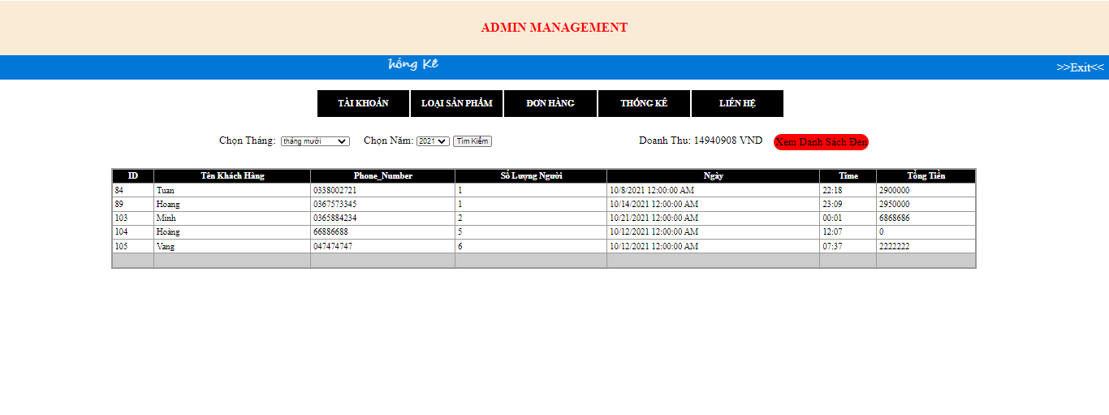

Test Case ID | Mô tả | Quy trình | Kết quả mong đợi | Kết quả thực tế | Trạng thái | Ngày kiểm tra | Người kiểm tra
GUI_SHOW Thống kê
GUI-TK01 | [ID] Textbox |  | -Text color : White -Status : enable | -Text color : White -Status : enable | Passed | 2021-12-10 | Thanh Hoàng
GUI-TK02 | [Tên Khách Hàng] Textbox |  | -Text color : White -Status : enable | -Text color : White -Status : enable | Passed | 2021-12-10 | Thanh Hoàng
GUI-TK03 | [Phone_Number] Textbox |  | -Text color : White -Status : enable | -Text color : White -Status : enable | Passed | 2021-12-10 | Thanh Hoàng
GUI-TK04 | [Số Lượng Người] Textbox |  | -Text color : White -Status : enable | -Text color : White -Status : enable | Passed | 2021-12-10 | Thanh Hoàng
GUI-TK05 | [Ngày] Textbox |  | -Text color : White -Status : enable | -Text color : White -Status : enable | Passed | 2021-12-10 | Thanh Hoàng
GUI-TK06 | [Time] Textbox |  | -Text color : White -Status : enable | -Text color : White -Status : enable | Passed | 2021-12-10 | Thanh Hoàng
GUI-TK07 | [Tổng tiền] Textbox |  | -Text color : White -Status : enable | -Text color : White -Status : enable | Passed | 2021-12-10 | Thanh Hoàng
FUNCTION_SHOW Thống kê
GUI-TK01 | Xác thực trang quản lý danh mục đang hiển thị | 1. Khởi động trang web. 2. Hiển thị trang đăng nhập. 3. Đăng nhập thành công 4. Hiện thị Admin Master 5. Chọn Menu và click thống kê | Hiển thị trang quản lý danh mục Table gồm có: - Trường "ID" - Trường "Tên Khách Hàng" - Trường "Phone_Number" - Trường "Số Lượng Người" - Trường "Ngày" - Trường "Time" - Trường "Tổng tiền" | Hiển thị trang quản lý danh mục Table gồm có: - Trường "ID" - Trường "Tên Khách Hàng" - Trường "Phone_Number" - Trường "Số Lượng Người" - Trường "Ngày" - Trường "Time" - Trường "Tổng tiền" | Passed | 2021-12-10 | Thanh Hoàng
GUI-TK02 | Thống kê theo tháng và năm | 1. Khởi động trang web. 2. Hiển thị trang đăng nhập. 3. Đăng nhập thành công 4. Hiện thị Admin Master 5. Chọn Menu và click thống kê 6. Chọn tháng chọn năm cần thống kê | Hiển thị bảng thống kê thông tin khách hàng | Hiển thị bảng thống kê thông tin khách hàng | Passed | 2021-12-10 | Thanh Hoàng

